Visual Studio のインストール
 | 参考URL：http://www.moonmile.net/blog/archives/770
1、ISOファイルダウンロード
 | https://my.visualstudio.com/downloads
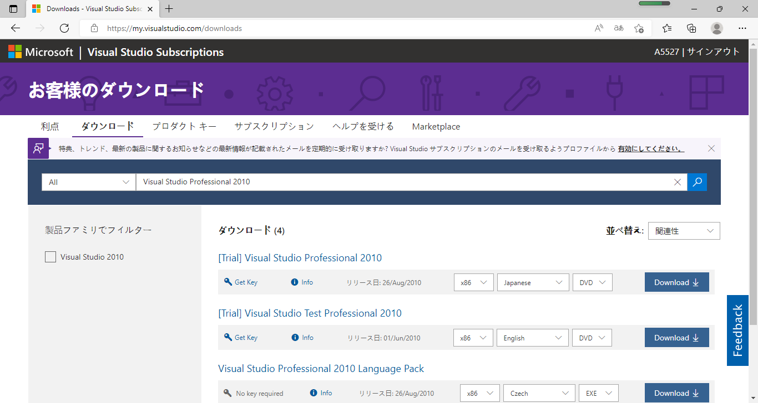

2、マウント

3、インストール
DVDを作成して、インストール開始。おなじみの画面が出ます。青が基調になりましたね。
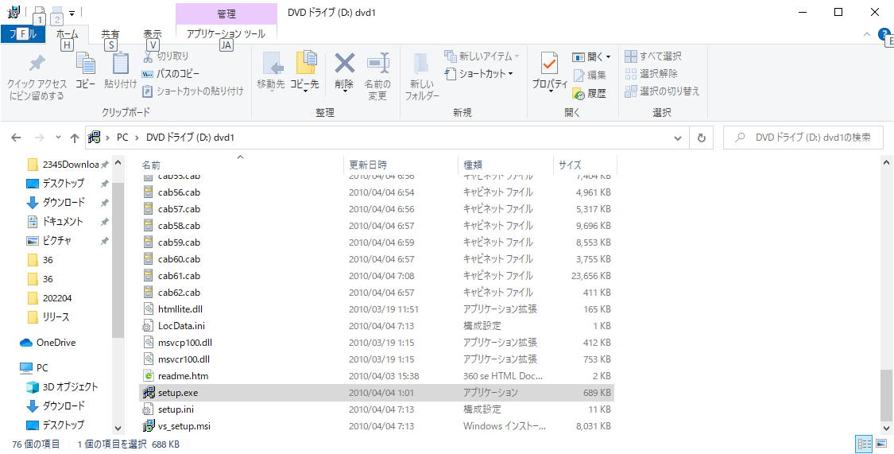

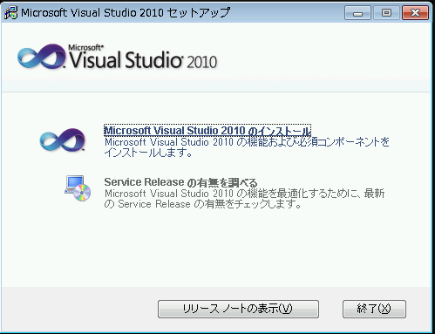

 | 同意をして、
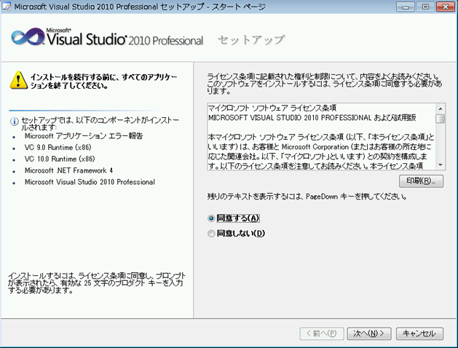

 | 「すべて」を選んで、
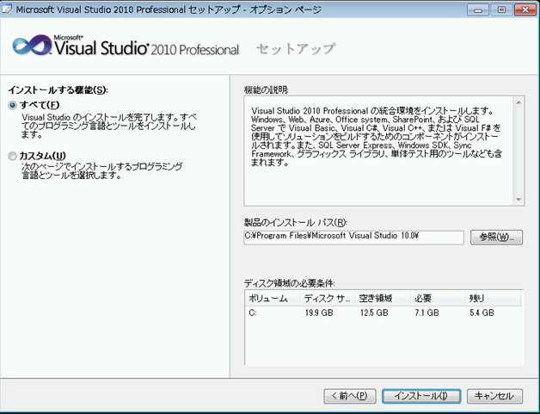

 | すべてが成功したら、ヘルプ（ドキュメント）をインストールします。
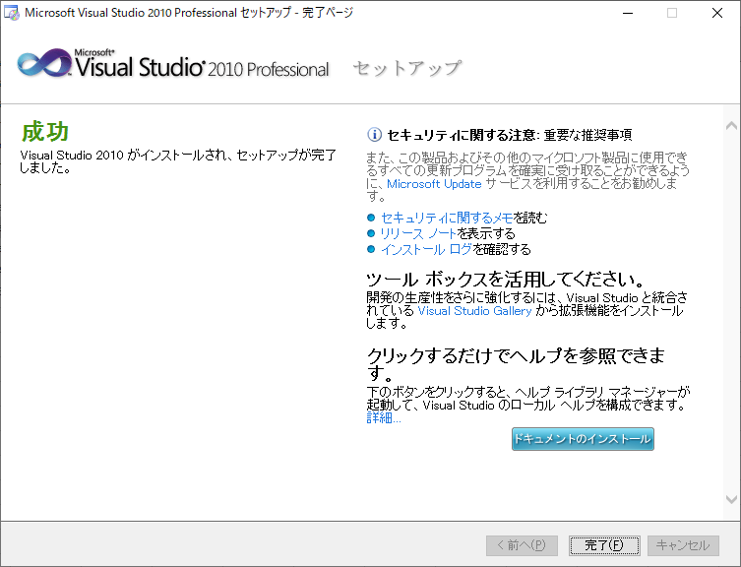

 | これでインストール完了です。

 | 次は、Visual Studio 2010 を起動すると、最初だけ環境設定をします。
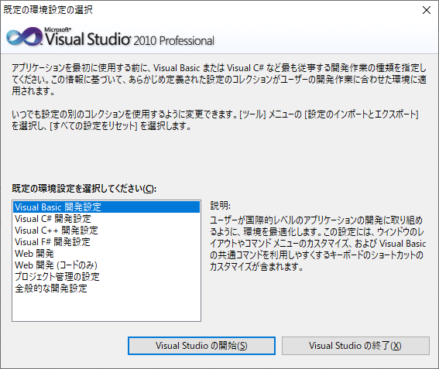

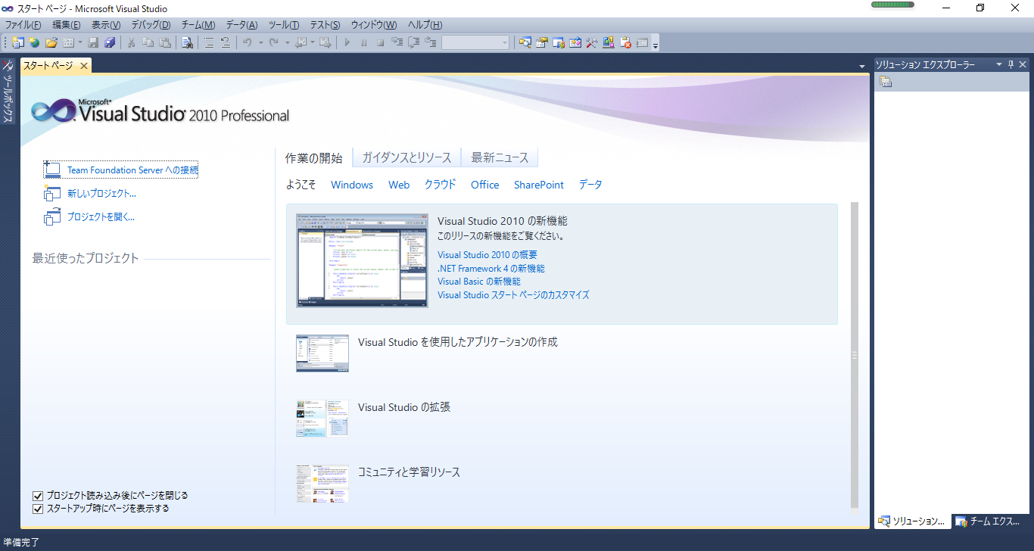

 | ここまでインストール完了で、お疲れ様でした

MYSQLと接続
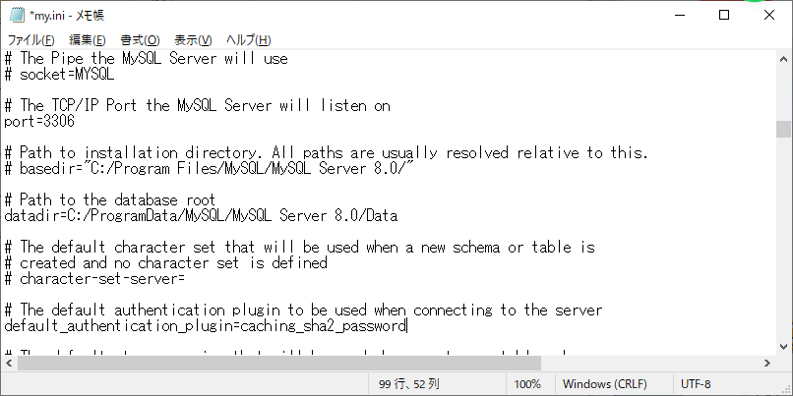
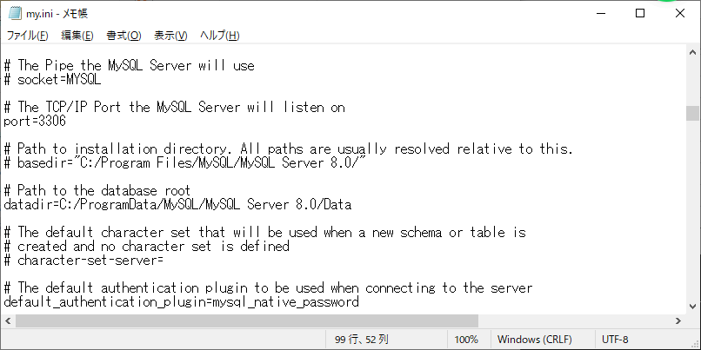
1、ファイルダウンロード
 | mysql-connector-net-6.9.9.msi
URL： | https://downloads.mysql.com/archives/get/p/6/file/mysql-connector-net-6.9.9.msi
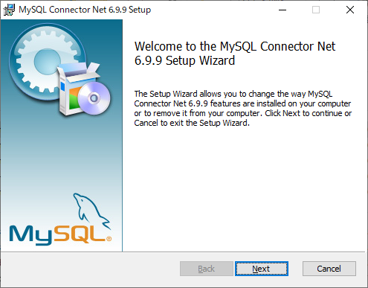

２、my.iniファイル修正
参考URL： | https://www.javadrive.jp/mysql/myini/index5.html

 | 隠しフォルダーとファイルを表示するよう

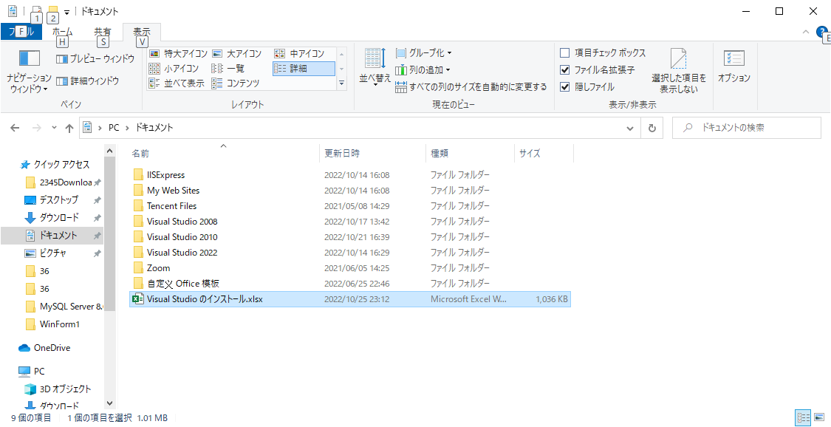

 | %ProgramData%
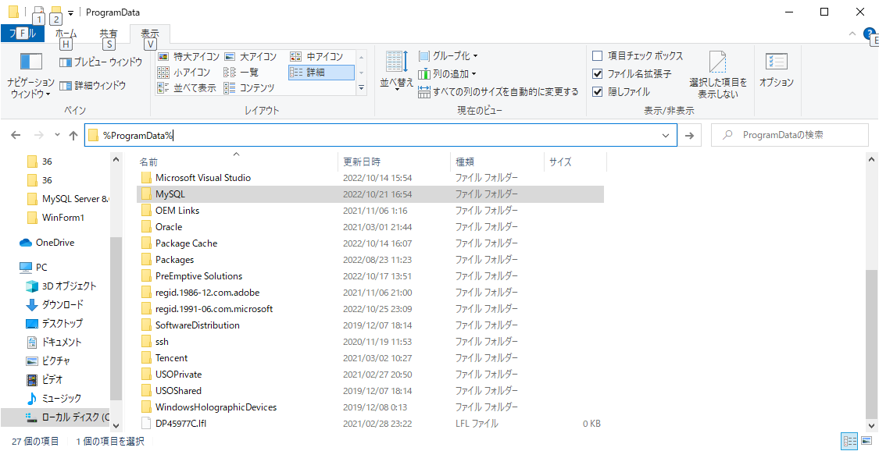

 | MYSQLのインストールフォルダ
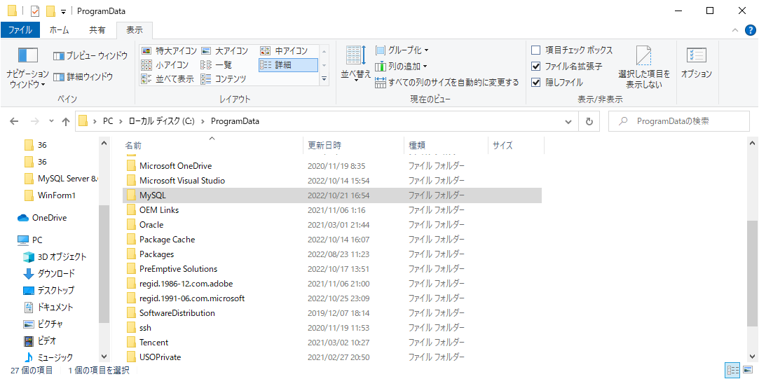

 | my.ini ファイル
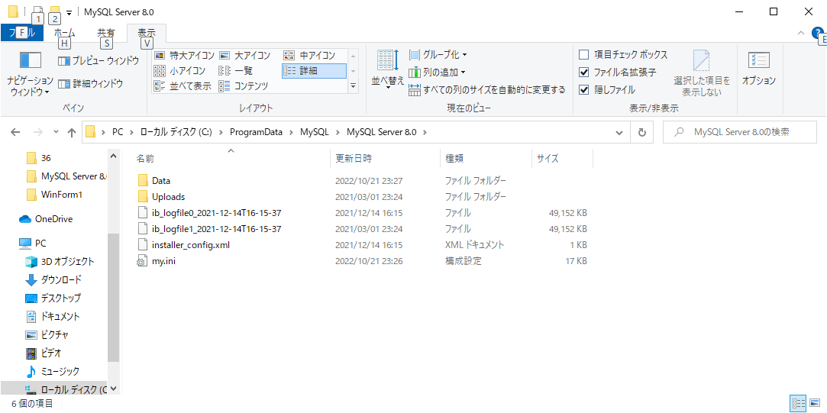

 | 「default_authentication_plugin=mysql_native_password」に修正

